상품제안서
스마텍 펠티어 냉각 고속무선충전 차량용거치대 15W | 상품코드: S44788

 |  |  |  |  |  |  | 02-713-8555 | www.synergygift.co.kr
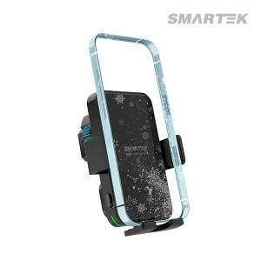

【상세/제작정보】

【인쇄/포장옵션】 | 실크 / 포장지포장

【공급단가】 | 수량 | 30~ | 100~ | 300~ | 500~ | 1,000~
*VAT별도 | 단가 | 20,180원 | 19,010원 | 18,330원 | 17,850원 | 17,560원

【상품 URL】 | https://www.synergygift.co.kr:443/src/goods_detail.php?gdno=44788

